Anlage 1 Meilensteinplan
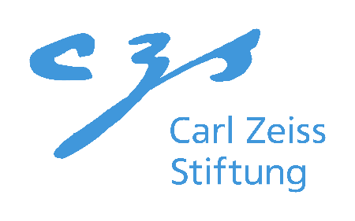
Anlage 1

Meilensteinplan

Antragstellende Institution: |  | Technische Hochschule Bingen
Projektname: |  | EasyVectorOmics
Geplanter Projektstart*: |  | 01.11.2023

*Ab Start des Projektes beträgt die Projektdauer zwei Jahre. Der Projektstart muss zwischen dem 01.09.2023 und 01.11.2023 liegen.

 |  |  | 2023 |  |  |  | 2024 |  |  |  | 2025
Nummer | Beschreibung | Verantwortliche PIs | Q1 | Q2 | Q3 | Q4 | Q1 | Q2 | Q3 | Q4 | Q1 | Q2 | Q3 | Q4
M1.1 | Prototype | A. Hallab
M1.2 | Reproducibility | A. Hallab
M2.1 | Test Data Collection | A. Hallab
M2.2 | Quality assessment | A. Hallab
M3 | Efficient implementation | A. Hallab
M4 | Integration into GXP & plots | A. Hallab

